Enid_Todos_los_parametros
Fecha (aaaammdd) | Observaciones | Muestra | Latitud | Longitud
 |  |  |  |  | In situ
 |  |  |  |  | pH | t°C | Cond. (μs/cm) | t°C | Disco de Secchi (cm) | Color / Olor del agua | Sól. susp. (mg/L) | Turbiedad (NTU) Hach Prog 95 (orig) | Turbiedad (NTU) (dupl) | Turbiedad (NTU) Prom | Turbiedad (EBC) Hazemeter (orig) | Turbiedad (EBC) Hazemeter (dupl) | Turbiedad Hazemeter (EBC) Prom | Equivalencia Hach-Hazemeter (EBC) | precipitaciones
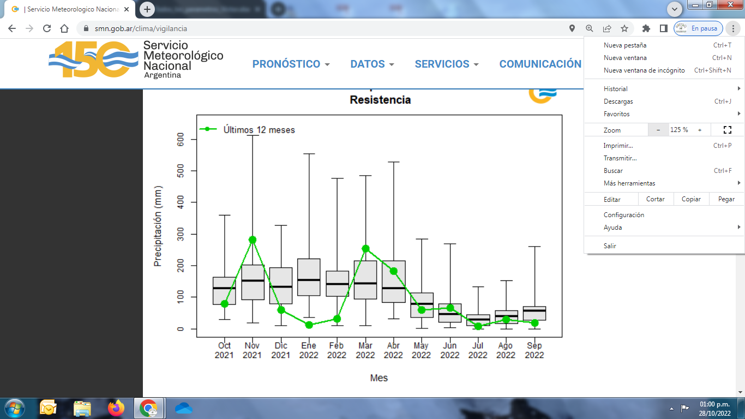
20230511 |  | p1 | -27.4646869 | -58.8680469 | 6.8 | 22.6 | 141.1 | 22.8 |  |  | 198.0 |  |  | 185.5
 |  | p2 | -27.4663034 | -58.8667293 | 6.8 | 22.6 | 120.4 | 22.8 |  |  | 150.0 |  |  | 127.0
 |  | p3 | -27.4680565 | -58.8648886 | 6.7 | 22.6 | 88.4 | 22.9 |  |  | 101.0 |  |  | 67.5
 |  | p4 | -27.4692399 | -58.8633671 | 6.8 | 22.6 | 78.8 | 22.9 |  |  | 95.0 |  |  | 35.5
 |  | p5 | -27.4705607 | -58.8624538 | 6.9 | 22.8 | 70.2 | 23 |  |  | 69.0 |  |  | 15.0
 |  | p6 | -27.4726781 | -58.8606621 | 6.9 | 22.7 | 66.1 | 23 |  |  | 65.0 |  |  | 4.0
 |  | p7 | -27.4733471 | -58.8591202 | 7 | 22.7 | 66 | 23.2 |  |  | 64.0 |  |  | 4.5
 |  | p8 | -27.4740568 | -58.857019 | 6.9 | 22.7 | 66.1 | 22.9 |  |  | 56.0 |  |  | 6.0

20230511 |  | p1 | -27.464533 | -58.8682 |  |  |  |  | 10
 |  | p2 | -27.467258 | -58.8673 |  |  |  |  | 15
 |  | p3 | -27.469698 | -58.8648 |  |  |  |  | 35
 |  | p4 | -27.470561 | -58.8625 |  |  |  |  | 90
 |  | p5 | -27.472678 | -58.8607 |  |  |  |  | 120
 |  | p6 | -27.473347 | -58.8591 |  |  |  |  | 180
 |  | p7 | -27.474057 | -58.8570 |  |  |  |  | 180

20231212 |  | p1 | -27.4647485 | -58.8682645 | 7.86 | 27.4 | 85.2 |  | 40 |  | 86.0 |  |  | 39.5
 |  | p2 | -27.4658444 | -58.8678045 | 7.09 | 27.4 | 77.2 |  | 45 |  | 83.0 |  |  | 39.0
 |  | p3 | -27.4664385 | -58.8652232 | 6.84 | 27.4 | 73 |  | 52 |  | 72.0 |  |  | 29.5
 |  | p4 | -27.4679387 | -58.8634207 | 6.76 | 27.4 | 67.5 |  | 60 |  | 67.0 |  |  | 20.0
 |  | p5 | -27.4690254 | -58.8622547 | 6.77 | 27.4 | 64.9 |  | 70 |  | 64.0 |  |  | 19.0
 |  | p6 | -27.4707805 | -58.8604727 | 6.75 | 27.4 | 63.2 |  | 88 |  | 64.0 |  |  | 17.5
 |  | p7 | -27.4724654 | -58.8589498 | 6.72 | 27.4 | 63 |  | 90 |  | 63.0 |  |  | 17.0
 |  | p8 | -27.4734066 | -58.8567404 | 8.82 | 27.4 | 62.9 |  | 92 |  | 63.0 |  |  | 15.5

20240520 |  | p1 | -27.4644962 | -58.8680573 | 6.9 | 18.4 | 103.3 | 18.6 | 11 |  | 110 | 168 | 168 | 168 | 34.72 | 34.72 | 34.72 | 42.00
 |  | p2 | -27.4652135 | -58.8669696 | 6.8 | 18.4 | 97.3 | 18.8 | 12 |  | 106 | 161 | 161 | 161 | 33.56 | 33.56 | 33.56 | 40.25
 |  | p3 | -27.4662499 | -58.8655555 | 6.9 | 18.7 | 88.7 | 19 | 12 |  | 96 | 130 | 130 | 130 | 25.24 | 25.24 | 25.24 | 32.50
 |  | p4 | -27.4673687 | -58.8642187 | 7 | 18.8 | 76.8 | 19.2 | 15 |  | 79 | 94 | 94 | 94 | 19.42 | 19.42 | 19.42 | 23.50
 |  | p5 | -27.4692696 | -58.8628216 | 6.9 | 19 | 68 | 19.3 | 21 |  | 74 | 63 | 63 | 63 | 12.68 | 12.68 | 12.68 | 15.75
 |  | p6 | -27.4704693 | -58.8615767 | 7 | 19 | 64.3 | 19.4 | 24 |  | 72 | 53 | 53 | 53 | 12.18 | 12.18 | 12.18 | 13.25
 |  | p7 | -27.4721863 | -58.8598219 | 7 | 19.3 | 59.7 | 19.6 | 33 |  | 67 | 34 | 34 | 34 | 8.23 | 8.23 | 8.23 | 8.50
 |  | p8 | -27.4732325 | -58.8579279 | 7.1 | 19.3 | 58.1 | 19.6 | 41 |  | 66 | 27 | 27 | 27 | 7.01 | 7.01 | 7.01 | 6.75

20240530 | soleado | p1 | -27.4651438 | -58.8688526 | 7.6 | 16.7 | 98.3 | 16.8 | 6 | turbia | 112 | 135 | 135 | 135.0 | 25.04 | 25.04 | 25.04 | 0.58
 |  | p2 | -27.4656234 | -58.866683 | 7.7 | 16.4 | 90.2 | 16.7 | 6 |  | 103 | 137 | 137 | 137.0 | 29.46 | 29.46 | 29.46 | 0.58
 |  | p3 | -27.4674984 | -58.8652638 | 7.8 | 16.4 | 72.4 | 16.7 | 11 |  | 83 | 88 | 88 | 88.0 | 18.58 | 18.58 | 18.58 | 0.58
 |  | p4 | -27.4698467 | -58.8635679 | 7.8 | 16.5 | 61.9 | 16.8 | 23 |  | 72 | 54 | 54 | 54.0 | 11.84 | 11.84 | 11.84 | 0.58
 |  | p5 | -27.4708793 | -58.8624132 | 7.8 | 16.5 | 58 | 16.8 | 27 |  | 68 | 41 | 41 | 41.0 | 8.43 | 8.43 | 8.43 | 0.58
 |  | p6 | -27.4730282 | -58.8606735 | 7.8 | 16.6 | 55.1 | 16.7 | 41 |  | 64 | 29 | 29 | 29.0 | 6.35 | 6.35 | 6.35 | 0.58
 |  | p7 | -27.473469 | -58.8593196 | 7.8 | 16.6 | 52.9 | 16.9 | 53 |  | 62 | 23 | 23 | 23.0 | 5.63 | 5.63 | 5.63 | 0.58
 |  | p8 | -27.4742076 | -58.8576185 | 7.8 | 16.6 | 52.4 | 17 | 66 |  | 59 | 21 | 21 | 21.0 | 5.49 | 5.49 | 5.49 | 0.58

